26BRM117Kobe200kmCue
 |  |  |  |  |  |  |  | ver.3 | 26.1.13 revised
2026BRM117 近畿200km神戸 伝承ポイントライド
 |  |  |  |  |  | 神戸～明石～淡路～洲本～淡路～明石～神戸～宝塚～西宮～神戸
 | 区間 | 累積 | 交差点名 | 交通標識 | 進路 | 道路 | 概要 | PC開閉時間
1 |  | 0.0 |  |  |  |  | DEPART, 人と防災未来センター | 5:00～5:30 6:00～6:30
2 | 1.2 | 1.2 |  | T字路 | 右折
3 | 0.1 | 1.2 | 磯上通一丁目 | 信号 | 左折
4 | 0.3 | 1.5 |  |  | 側道へ |  | 駐車場の脇を越えて、一旦停止を直進、その後右カーブ先が信号
5 | 0.3 | 1.8 | 浜辺通四丁目 |  | 左折 | R2 | 直後約300m、右手に東遊園地
6 | 3.1 | 5.0 | 西出町 | 信号 | 直進 |  | 5車線道路・和田岬方面へ（直後の信号を右折）
7 | 0.3 | 5.3 |  | 信号 | 右折 |  | 合流手前の歩道・車道合流は車の流れに注意
8 | 0.3 | 5.5 |  | T字路 | 左折 | R2
9 | 16.2 | 21.8 | 狩口 | 信号 | 左方向 | R28 | 斜め左方向に曲がり国道28号に入る / 右手に山陽朝霧駅・JR朝霧駅
10 | 1.0 | 22.7 | 大蔵海岸西 | 信号 | 左折 | 公園 | 信号を渡ってから左折・歩道へ
11 | 0.1 | 22.8 |  |  | 右折→ 折返し | 公園 | 通過チェック①（フォトコントロール） モニュメント「明日」をバックに自転車の写真を撮ること。
12 | 1.3 | 24.2 | 大蔵海岸西 | 信号 |  | R28
13 | 0.1 | 24.3 | 錦江橋南詰 | 信号 | 右折
14 | 0.3 | 24.6 |  | ┤字路 | 左折 |  | 錦江𣘺を渡ってすぐ明石市道明石中央40号線に入る
15 | 0.0 | 24.6 |  |  | 乗船 |  | ジェノバライン明石港
16 | 0.0 | 24.6 |  |  | 直進 | 港内 | ジェノバライン岩屋港
17 | 0.1 | 24.7 | 岩屋港前 | 信号 | 左折 | R28
18 | 1.3 | 25.9 | 田ノ代 | 信号 | 左折 | R28
19 | 14.8 | 40.7 |  |  | 直進 | R28 | 側道にそれない
20 | 15.8 | 56.5 | 炬口北 | 信号 | 左折 | 市道 / K76 | ようこそ洲本温泉の立て看板
21 | 10.1 | 66.6 |  | 信号 | 左折 | K76 | 左前方に消防本部
22 | 1.7 | 68.3 |  | ┤字路 | 左折 | 市道 | 前方に立川水仙郷の看板・この先路面が荒れているので注意
23 | 0.9 | 69.2 |  |  | 折返し | 市道 | 通過チェック②（フォトコントロール） モニュメント「時のしらべ」をバックに自転車の写真を撮ること。
24 | 0.9 | 70.1 |  | T字路 | 右折 | K76
25 | 1.8 | 71.9 |  | 信号 | 右折 | K76
26 | 10.1 | 81.9 | 炬口北 | 信号 | 右折 | R28
27 | 9.2 | 91.1 |  |  | 左手 | R28 | 通過チェック③（レシートチェック） ローソン 津名町志筑店 レシート取得の事 〒656-2131 兵庫県淡路市志筑3042 0799-62-4755 | （参考時間） 7:37～10:56 8:37～11:56
28 | 0.3 | 91.4 | 志筑 | 信号 | 左折 | K88
29 | 6.2 | 97.6 |  |  | 直進 | K88 | 右手に伊弉諾神社
30 | 1.5 | 99.1 | 群家 | 信号 | 直進 | 市道
31 | 0.2 | 99.3 |  |  | 左手 | 市道 | 通過チェック④（フォトコントロール） モニュメント「め」をバックに自転車の写真を撮ること。
32 | 0.1 | 99.4 |  | T字路 | 右折 | 市道
33 | 0.2 | 99.6 |  | ト字路 | 直進 | K31
34 | 12.7 | 112.3 |  | ト字路 | 右折 | 市道 | 「北淡震災記念公園 野島断層→」の看板
35 | 0.1 | 112.5 |  | ┤字路 | 左折 | 市道 | 曲がって直後50m程左手に通過チェック
36 | 0.0 | 112.5 |  |  | 左手 | 市道 | 通過チェック⑤（フォトコントロール） モニュメント「神戸の壁」の背面をバックに自転車の写真を撮ること。
37 | 0.4 | 112.9 |  | T字路 | 左折 | 市道
38 | 0.6 | 113.5 |  | T字路 | 右折 | K31
39 | 9.4 | 122.9 | 淡路松帆 | 信号 | 左折 | K31 | 道の駅あわじ方面へ
40 | 1.4 | 124.3 | 岩屋フェリー前 | 信号 | 直進 | R28
41 | 0.6 | 124.8 | 岩屋港前 | 信号 | 左折 | 港内
42 | 0.1 | 124.9 |  |  | 乗船 |  | ジェノバライン岩屋港 出港時間：10:00 / 11:20 / 12:00 / 13:00 / 14:00
43 | 0.0 | 124.9 |  |  | 左折 | K718 | ジェノバライン明石港
44 | 0.3 | 125.2 | 大明石町１ | 信号 | 直進 | K16
45 | 0.3 | 125.5 |  | 信号 | 左折 | K16 | 前方には明石公園。道なりに左折する。
46 | 0.3 | 125.8 | 鷹匠町 | 信号 | 右折 | K16
47 | 0.9 | 126.7 |  |  | 直進 | K52 | 大谷川を越える
48 | 18.1 | 144.9 | 坂本 | 信号 | 右折 | K85
49 | 0.3 | 145.1 |  |  | 左手 | K85 | 通過チェック⑥（レシートチェック） ローソン神戸山田町坂本店 レシート取得の事 〒651-1263 兵庫県神戸市北区山田町字下津井5-3 078-586-5556 | （参考時間） 9:12～14:32 10:12～15:32
50 | 2.5 | 147.6 | 原野南 | 信号 | 直進 | R428
51 | 1.9 | 149.5 | 皆森 | 信号 | 左折 | K15
52 | 6.3 | 155.8 |  |  | 側道へ |  | トンネルには向かわない 高架をくぐった先を左折
53 | 0.9 | 156.7 | 有馬口トンネル北 | 信号 | 右折
54 | 0.5 | 157.2 | 有馬口 | 信号 | 右折 | K51
55 | 3.2 | 160.4 | 有馬温泉北口 | 信号 | 右折 | K51
56 | 0.5 | 161.0 | 芦有ゲート前 | 信号 | 左折 | K51
57 | 8.4 | 169.4 | 大多田橋 | 信号 | 右折 | R176
58 | 0.7 | 170.1 | 生瀬1 | 信号 | 左折 | 旧R176 | 直進しない
59 | 0.8 | 170.9 | 生瀬橋西詰 | 信号 | 直進 | Ｋ337
60 | 2.3 | 173.1 | サンビオラ前 | 信号 | 直進 | K16
61 | 0.7 | 173.8 | 伊和志津神社前 | 信号 | 左折 | K114/​K337
62 | 2.0 | 175.8 |  |  | 左手 | K114 | 通過チェック⑦（レシートチェック） ファミリーマート 宝塚御所の前店 レシート取得の事 〒665-0041 兵庫県宝塚市御所の前町１４−２５ 0797-76-5225
63 | 0.4 | 176.2 | 高松町 | 信号 | 左折
64 | 1.0 | 177.2 | 金井町 | 信号 | 右折 | K42
65 | 0.8 | 177.9 | 天神川橋南詰 | 信号 | 左折
66 | 0.8 | 178.7 | 中野大橋南詰 | 信号 | 直進 | K333
67 | 0.5 | 179.2 | 昆陽池北 | 信号 | 右折
68 | 0.6 | 179.8 |  |  | 右折 | 公園 | 昆陽池公園入口
69 | 0.1 | 179.9 |  |  | 折返し | 公園 | 通過チェック⑧（フォトコントロール） モニュメント「あなたの思いを灯してください」をバックに自転車の写真を撮ること。
70 | 0.1 | 180.0 |  |  | 右折
71 | 0.4 | 180.4 | 伊丹市役所前 | 信号 | 右折 | R171
72 | 0.9 | 181.4 |  |  | 側道へ |  | 高架道路は自転車通行不可・側道へそれた先道なりに左カーブ・その先一旦停止 交通量が多いが、信号のタイミングを待ってT字路を右折
73 | 0.2 | 181.6 |  | T字路 | 右折 |  | その後R171へ合流
74 | 1.7 | 183.3 |  |  | 直進 | R171 | 側道にそれず、そのままR171を直進
75 | 2.1 | 185.4 | 門戸陸橋東 | 信号 | 直進 | R171 | 門戸高架（跨線橋）は側道に抜け、つきあたりの歩道橋を利用すると安全に迂回できます。 走行時の交通量にもよりますが迂回することを推奨
76 | 3.2 | 188.6 | 札場筋 | 信号 | 直進 |  | 札場筋線 / 国道43号の表示
77 | 0.6 | 189.1 | 西宮本町 | 信号 | 右折 | R43
78 | 10.9 | 200.0 | 味泥 | 信号 | 側道へ
79 | 1.7 | 201.8 | 春日野 | 信号 | 左方向 | R43
80 | 0.5 | 202.2 | 南本町通3丁目 | 信号 | 右折
81 | 0.1 | 202.3 |  | 信号 | 左折
82 | 0.4 | 202.7 |  |  | 左手 |  | Arrive, 葺合公民館 （2階：第2会議室） | 10:53～18:30 11:53～19:30

【フォトコントロール撮影例】
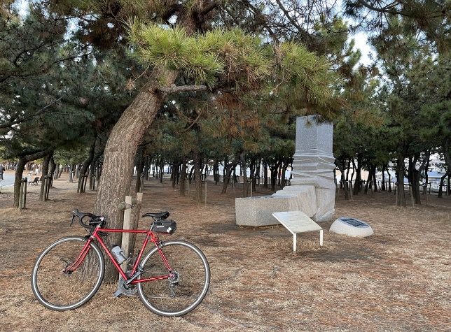
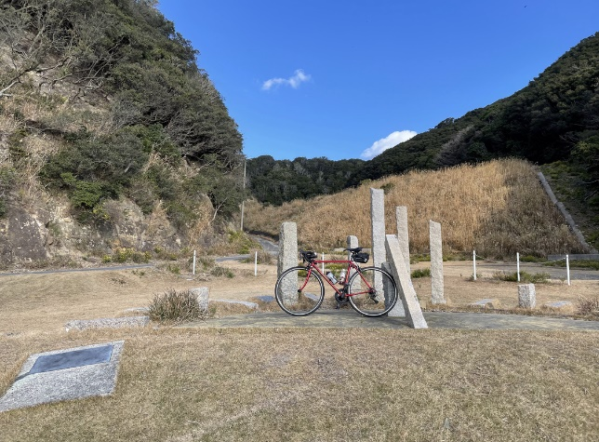

通過チェック①
モニュメント「明日」
通過チェック②
モニュメント「時のしらべ」

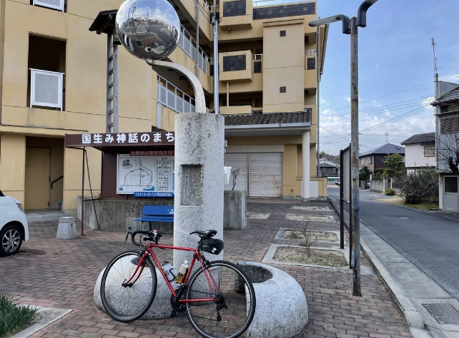
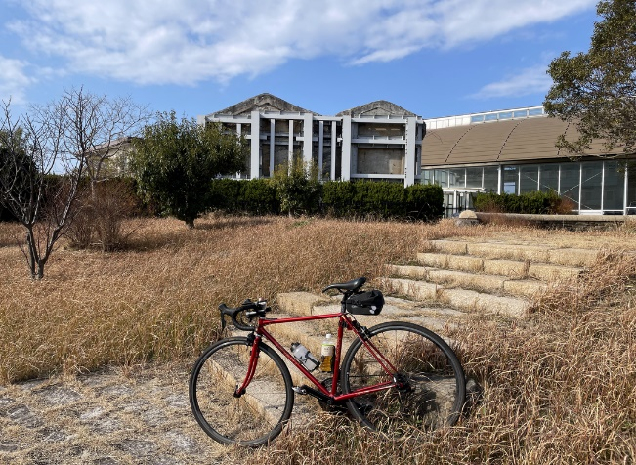
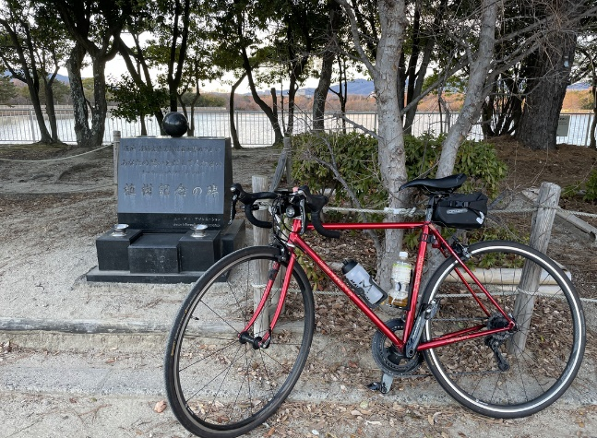

通過チェック④
モニュメント「め」
通過チェック⑤
モニュメント「神戸の壁」
通過チェック⑧
モニュメント「あなたの思いを灯してください」

